SBS ABR
CARACTERÍSTICA | BS_BASE | BS_ID | BS_CODIGO | BS_DESCR | BS_DESCPRD
TIPO DA ABRAÇADEIRA | ABR | 0000000001 | ES | ESPACADORA | ESPAC
 | ABR | 0000000001 | IN | TIPO INSULOK | INSUL
 | ABR | 0000000001 | SF | TIPO ROSCA SEM FIM | SEM FIM
 | ABR | 0000000001 | TD | TIPO D | TIPO D
 | ABR | 0000000001 | TU | TIPO U | TIPO U
 | ABR | 0000000001 | UN | UNHA | UNHA
MATERIAL EM QUE É FABRICADA A ABRAÇADEIRA | ABR | 0000000002 | 00 | NAO SE APLICA | -
 | ABR | 0000000002 | AC | ACO CARBONO | ACO CARB
 | ABR | 0000000002 | AI | ACO INOX | ACO INOX
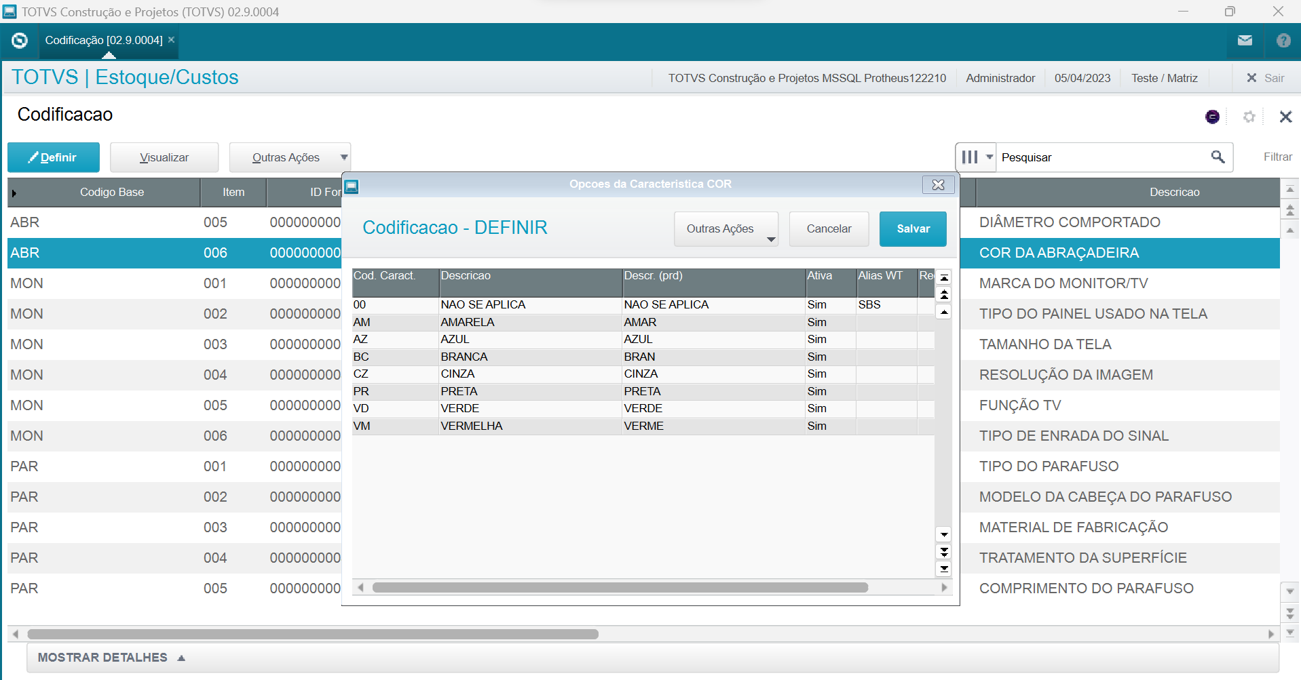
 | ABR | 0000000002 | AL | ALUMINIO | ALUMINIO
 | ABR | 0000000002 | AT | ACO MEDIO TEMPERADO | ACO MED TEMP
 | ABR | 0000000002 | FF | FERRO FUNDIDO | FERR FUND
 | ABR | 0000000002 | LT | LATAO | LATAO
 | ABR | 0000000002 | NL | NYLON | NYLON
COMPRIMENTO DA ABRAÇADEIRA | ABR | 0000000003 | 01 | 3,5MM | 3,5 X
 | ABR | 0000000003 | 02 | 4,0MM | 4,0 X
 | ABR | 0000000003 | 03 | 4,5MM | 4,5 X
 | ABR | 0000000003 | 04 | 5,0MM | 5,0 X
 | ABR | 0000000003 | 05 | 5,5MM | 5,5 X
 | ABR | 0000000003 | 06 | 7,0MM | 7,0 X
 | ABR | 0000000003 | 07 | 15,0MM | 15,0 X
 | ABR | 0000000003 | 08 | 20,0MM | 20,0 X
 | ABR | 0000000003 | 09 | 25,0MM | 25,0 X
 | ABR | 0000000003 | 10 | 70,0MM | 70,0 X
LARGURA DA ABRAÇADEIRA | ABR | 0000000004 | 07 | 07MM | 07MM
 | ABR | 0000000004 | 08 | 08MM | 08MM
 | ABR | 0000000004 | 10 | 10MM | 10MM
 | ABR | 0000000004 | 13 | 13MM | 13MM
 | ABR | 0000000004 | 15 | 15MM | 15MM
 | ABR | 0000000004 | 16 | 16MM | 16MM
 | ABR | 0000000004 | 19 | 19MM | 19MM
 | ABR | 0000000004 | 20 | 20MM | 20MM
 | ABR | 0000000004 | 25 | 25MM | 25MM
 | ABR | 0000000004 | 30 | 30MM | 30MM
 | ABR | 0000000004 | 35 | 35MM | 35MM
 | ABR | 0000000004 | 50 | 50MM | 50MM
 | ABR | 0000000004 | 63 | 63MM | 63MM
 | ABR | 0000000004 | 70 | 70MM | 70MM
DIÂMETRO QUE COMPORTA | ABR | 0000000005 | 01 | 1/4 POLEGADA | 1/4POL
 | ABR | 0000000005 | 02 | 1/2 POLEGADA | 1/2POL
 | ABR | 0000000005 | 03 | 3/4 POLEGADA | 3/4POL
 | ABR | 0000000005 | 04 | 1 POLEGADA | 1POL
 | ABR | 0000000005 | 05 | 1 1/4 POLEGADA | 1 1/4POL
 | ABR | 0000000005 | 06 | 1 1/2 POLEGADA | 1 1/2POL
 | ABR | 0000000005 | 07 | 2 POLEGADAS | 2POL
COR DA ABRAÇADEIRA | ABR | 0000000006 | 00 | NAO SE APLICA | NAO SE APLICA
 | ABR | 0000000006 | AM | AMARELA | AMAR
 | ABR | 0000000006 | AZ | AZUL | AZUL
 | ABR | 0000000006 | BC | BRANCA | BRANC
 | ABR | 0000000006 | CZ | CINZA | CINZA
 | ABR | 0000000006 | PR | PRETA | PRETA
 | ABR | 0000000006 | VD | VERDE | VERDE
 | ABR | 0000000006 | VM | VERMELHA | VERM

